觉醒结婚
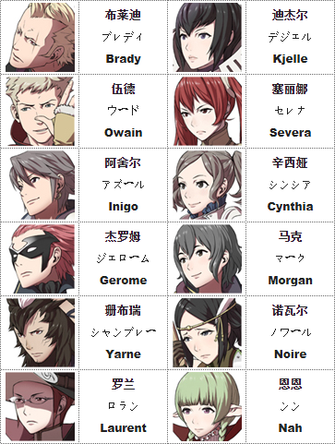
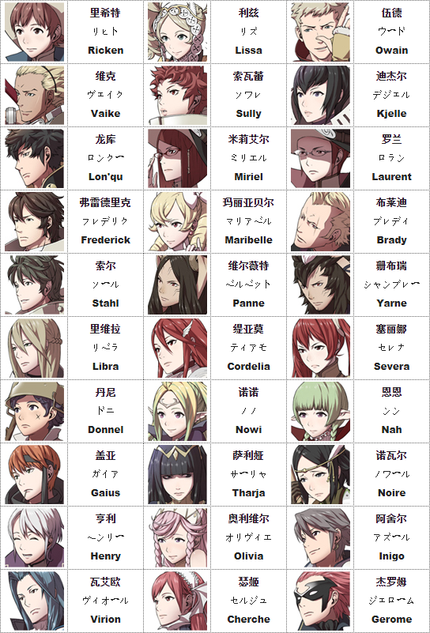
轻骑士 | 神官骑士
魔法师 | 修女
弓箭手 | 天马骑士
蛮族 | 剑士
战士 | 轻骑士
盗贼 | 龙骑士
盗贼 | 暗魔法师
剑士 | 魔法师
龙骑士 | 神官骑士
重甲骑士 | 天马骑士
轻骑士 | 神官骑士
龙骑士 | 魔法师
弓箭手 | 盗贼
轻骑士 | 兔人族
剑士 | 龙骑士
僧侣 | 佣兵
魔法师 | 天马骑士
暗魔法师 | 暗魔法师
战士 | 龙骑士
村民 | 龙人族
佣兵 | 魔法师
剑士 | 重甲骑士
盗贼 | 暗魔法师
战士 | 弓箭手
蛮族 | 剑士
暗魔法师 | 舞娘
盗贼 | 天马骑士
龙骑士 | 龙骑士
弓箭手 | 神官骑士
魔法师 | 修女

